상품제안서
[국내생산] 심플라이프 스탠다드 목걸이 카드지갑(투톤) | 상품코드: F25346

 |  |  |  |  |  |  | 02-412-0044 | www.easy1.co.kr
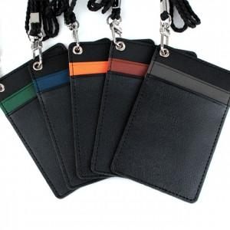

【상세/제작정보】

【인쇄/포장옵션】 | 불박 / 포장지포장

【공급단가】 | 수량 | 100~ | 300~ | 500~ | 1,000~ | 3,000~
*VAT별도 | 단가 | 2,730원 | 2,630원 | 2,530원 | 2,430원 | 2,340원

【상품 URL】 | http://www.easy1.co.kr/src/goods_detail.php?gdno=25346

